写真・図面等
京都府社会福祉施設等省エネ推進緊急対策事業費補助金
写真・図面添付用紙

施設・事業所
補助対象事業 | ①空調設備（新規） | ④冷蔵庫（更新）
 | ②空調設備（更新） | ⑤照明機器（LED化）
 | ③換気設備（更新） | ⑥デマンド制御装置
設置場所

（設置場所） 設置場所全体が見えるように撮影してください。

（設備・機器） 設備・機器全体が見えるように撮影してください。補助対象設備・機器が複数ある場合や複数機器で構成される場合は、設備・機器ごとに撮影してください。（第1号様式別紙1－2事業内容内訳書のNo.と一致するように、No.も記載してください。）
（記載例）
「№１：相談室 ルームエアコン」
「№２：静養室 ルームエアコン」
（銘板・ラベルなど） 機器銘板やラベルなどの文字が読み取れるように撮影してください。

作成例
京都府社会福祉施設等省エネ推進緊急対策事業費補助金
写真・図面添付用紙
 |  |  |  |  | 施設のどこに、どの事業を設置するか図面に記載して、図面と左記の写真を
施設・事業所 | きづの家 |  |  |  | 提出してください。
補助対象事業 |  | ①空調設備（新規） |  | ④冷蔵庫（更新）
エアコン
エアコン
 |  | ②空調設備（更新） |  | ⑤照明機器（LED化）
 |  | ③換気設備（更新） |  | ⑥デマンド制御装置
LED
設置場所 | 就労支援スタディルーム

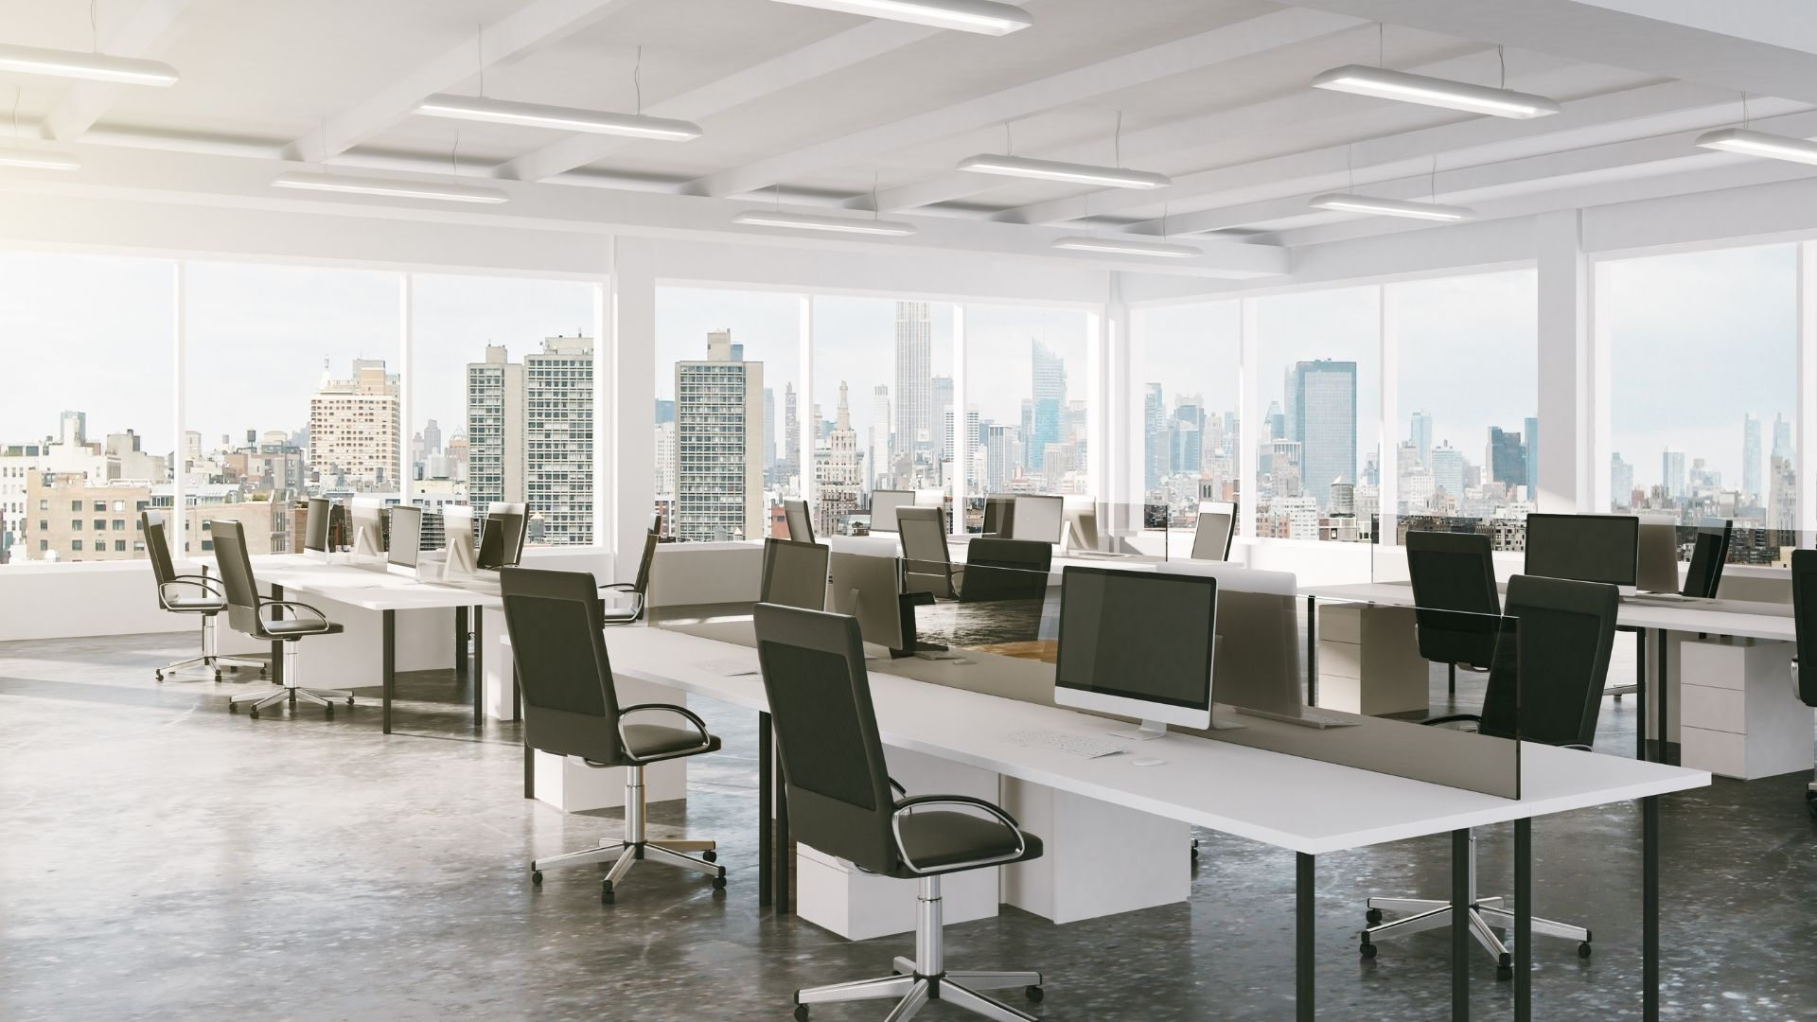
（設置場所） 設置場所全体が見えるように撮影してください。

エアコン
エアコン

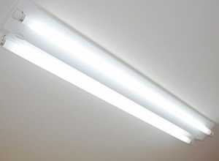 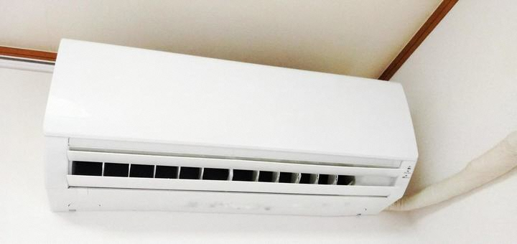 |  |  | 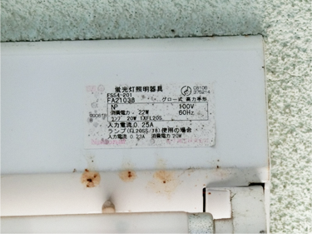
（設備・機器） 設備・機器全体が見えるように撮影してください。補助対象設備・機器が複数ある場合や複数機器で構成される場合は、設備・機器ごとに撮影してください。（第1号様式別紙1－2事業内容内訳書のNo.と一致するように、No.も記載してください。）
（記載例）
「№１：相談室 ルームエアコン」
「№２：静養室 ルームエアコン」
（銘板・ラベルなど） 機器銘板やラベルなどの文字が読み取れるように撮影してください。

※1 この用紙に貼り付けることが難しい場合は、用紙にある項目をすべて網羅した形で別紙でご提出ください。
※2 原則、設置箇所や全ての設備等の型番が確認できる写真を提出してください。ただし、設置設備等の数が多い場合
（１つの部屋に型番が同じLED照明を複数取り付ける場合など）は、設備等を設置した部屋全体を写した写真及び
設備等の型番がわかる写真１枚とともに、施設の平面図に設備等の設置箇所を記入したものを提出してください。

